LOG
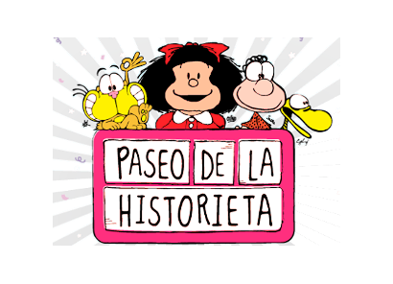
DIPLOMA PASEO DE LA HISTORIETA

QSL Nº | NOMBRE / Ubicación en Buenos Aires (Pincha en el link) |  | OTORGANTE | FECHA | HORA
1 | MAFALDA | CHILE Y DEFENSA
2 | ISIDORO | CHILE Y BALCARCE
3 | LARGUIRUCHO Y SUPER HIJITUS | BALCARCE Y MEXICO
4 | YO MATIAS | BALCARCE 544
5 | DON FULGENCIO | REP.BOLIVARIANA DE VENEZUELA Y CHILE
6 | CLEMENTE | BALCARCE 444
7 | CHICAS DIVITO | AV.BELGRANO Y BALCARCE
8 | PATORUZÚ | BALCARCE Y ALSINA
9 | ISIDORITO Y PATORUZITO | AV.PASEO COLON 381
10 | GATURRO | AZOPARDO Y AV.BELGRANO
12 | DON NICOLA | BALCARCE 270
11 | EL LOCO CHAVEZ | BALCARCE 381
13 | NEGRAZON Y CHAVETA | AZOPARDO 362
14 | DIOGENES Y EL LINYERA | MARTA LYNCH 451
15 | LANGOSTINO Y CORINA | MARTA LYNCH 500
16 | INODORO PEREYRA | BALCARCE 480
17 | LA JIRAFA MORDILLO | BALCARCE 652
18 | EL ETERNAUTA | MORENO Y AZOPARDO

 | DATOS DE PARTICIPANTE |  | REALIZADOS | 0
QRZ |  |  | DIPLOMA
QRA
QTH
CORREO

